Sheet1
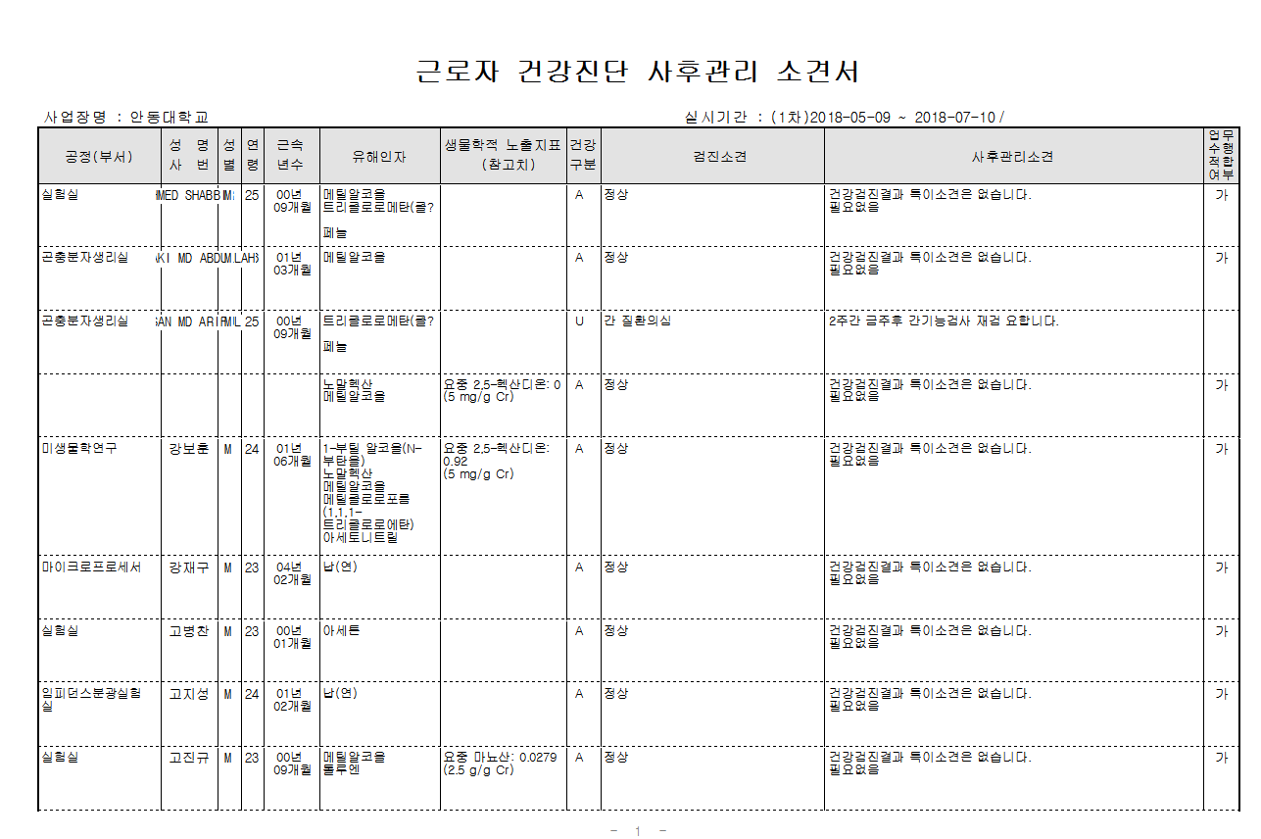
사후관리소견서상 성명입력란에 외국인 근로자는 성명이 모두 기재 안되어 확인이 안되네요.-> 성명 전체 확인 가능하도록 수정 부탁드려요

